Sheet1
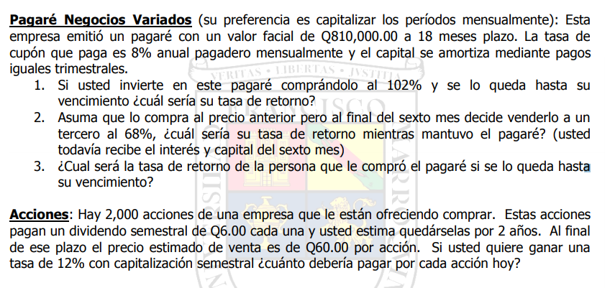

Pagaré
VF | 810,000.00
Plazo | 18.00 | Meses
Interes | 0.08 | Mensual
Capitalizable | Trimestralmente

Meses: | Capitalizable | Interes | FC
- |  |  | 810,000.00
1 |  |  | 810,000.00
2 |  |  | 810,000.00
3 | 135,000.00 |  | 675,000.00
4 |  |  | 675,000.00
5 |  |  | 675,000.00
6 | 135,000.00 |  | 540,000.00
7 |  |  | 540,000.00
8 |  |  | 540,000.00
9 | 135,000.00 |  | 405,000.00
10 |  |  | 405,000.00
11 |  |  | 405,000.00
12 | 135,000.00 |  | 270,000.00
13 |  |  | 270,000.00
14 |  |  | 270,000.00
15 | 135,000.00 |  | 135,000.00
16 |  |  | 135,000.00
17 |  |  | 135,000.00
18 | 135,000.00 |  | -

